Sheet1
渠道 |  | 自查项目 | 注意事项
WIFI-打包前 | 统计SDK | 统计应用ID：TD0455 | 跟所有外部渠道都不一样注意！
 |  | 渠道号：wifi4_app_YJCS
 |  | AES_KEY: GyZrARhnJ5ecUJnw
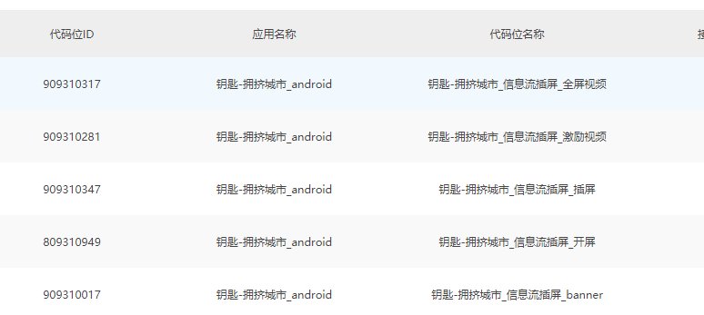
 |  | AES_IV: vwyCeaRQ4EQPHMn5
 |  | MD5_key:7CUucRbVHUtgqkKyScxTxCtMNjzcbrRt
 |  | 游戏名称：拥挤城市 | 名字打在解析包里
 | 广告SDK | 游戏包名：com.crow.city.kuaiyou | 包名与穿山甲后台对应
 |  | SHA1值：EB:4E:D8:05:2A:60:E7:C0:B5:E5:C9:EF:A0:41:F8:37:6B:7F:FA:55 | SHA1值与穿山甲后台对应
 |  | APPID：5009310
 |  | banner ID：909310017
 |  | 插屏ID：909310347
 |  | 激励视频ID：909310281
 |  | 全屏视频ID：909310317
 |  | 开屏ID：809310949
打包后 | 游戏内容 | 游戏名称：拥挤城市 | 检查首页，不要拥挤小镇
 |  | 开屏页：快之游LOGO、健康游戏公告 | 别打成落云轩了
 |  | 所有广告是否正常显示
 |  | 刘海屏是否正常显示 | 做个适配
 |  | 带虚拟按键屏幕是否遮挡广告 | 做个适配

